TS 2P.D.
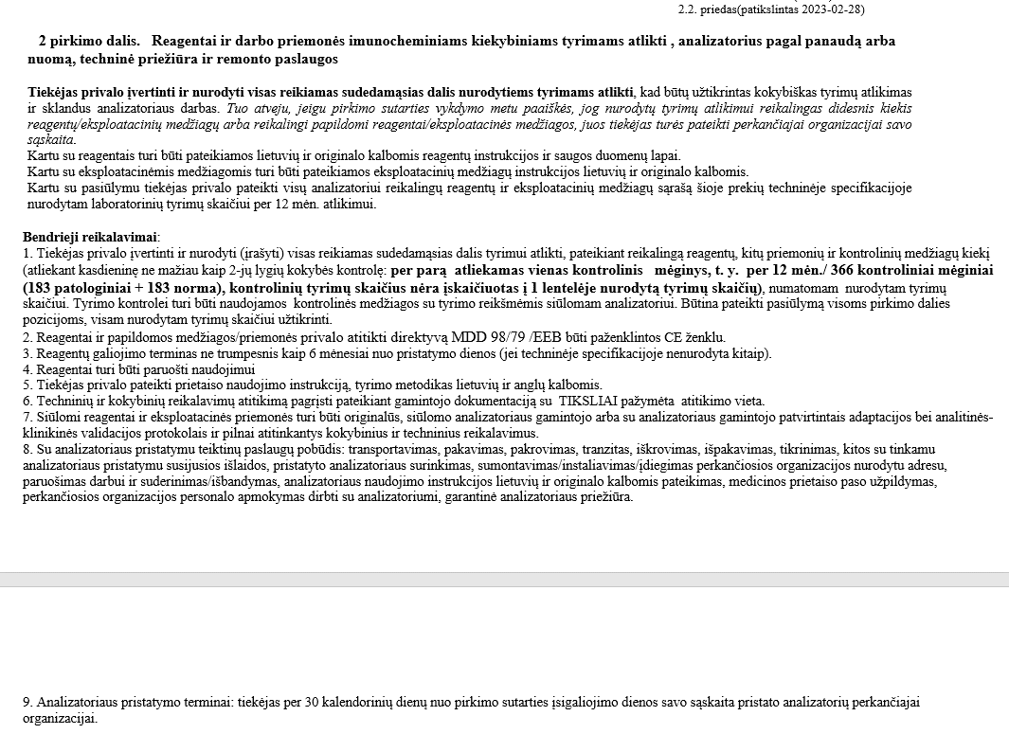

 |  |  | TECHNINĖ SPECIFIKACIJA

2 pirkimo dalis. Reagentai ir darbo priemonės imunocheminiams kiekybiniams tyrimams atlikti , analizatorius pagal panaudą arba nuomą, techninė priežiūra ir remonto paslaugos
Eil. Nr. | Reagento pavadinimas | Kokybiniai ir techniniai reikalavimai. | Tyrimų/testų skaičius per 12 mėn. | Pakuotės kaina Eur be PVM | PVM 5% ir 21% proc. | Suma Eur be PVM, įvertinus nurodytą kiekį (4x5) | Gamintojas, komercinis prekės pavadinimas, reagentų ir priemonių konkretūs techniniai parametrai (atitikimas kokybiniams ir techniniams reikalavimams)
2.1. | D-dimerų koncentracijos nustatymas | Kiekybinis imunofermentinis arba analogiškas metodas. Pakuotės galiojimo laikas ne mažiau kaip 6 mėn. nuo pristatymo. | 1500 | 326.70 | 5 | 6,534.00 | Tosoh Bioscience, kat.nr. 025232, ST AIA-PACK D-dimer, 100 testų/pak. Kiekybinis imunofermentinis metodas. Galiojimas pristačius į laboratoriją ilgesnis nei 6 mėnesiai. Nurodytam tyrimų kiekiui (įskaičiuojant ir kokybės kontrolės tyrimus) per 12 mėn atlikti, reikalingos 20 pakuočių. Gamintojo dokumentacija (konfidencailu) Analizatoriaus atitikimai CE 2p.d., psl 2. Gamintojo dokumentacija (konfidencailu) Reagentai 2p.d. psl. 19
2.1.2. | D-dimerų kontroliniai mėginiai | Mėginiai žinomomis vertėmis 2 lygių (norma, aukšta). Kiekvieną dieną planuojama atlikti vieną kontrolinį mėginį | 400 | 73.26 | 5 | 1,025.64 | Tosoh Bioscience, kat.nr 025432, AIA-PACK D-dimer CONTROL SET 2 LEVELS, 2 lygių. Nurodytam kontrolių tyrimų kiekiui per 12 mėn reikalinga 14 pakuočių. Gamintojo dokumentacija (konfidencailu) Reagentai 2p.d., psl. 44
2.1.3. | Kalibraciniai mėginiai, kiti tirpalai ir priemonės, reikalingos tyrimų atlikimui | Priemones ir kiekius nurodo tiekėjas | - | - | - | - | -
2.1.3.1 | D-Dimerų kalibratorių rinkinys |  | - | 117.21 | 5 | 351.63 | Tosoh Bioscience, kat.nr 025332, ST AIA-PACK D-Dimer CALIBRATOR SET. Per 12 mėn reikalingos 3 pakuotės.
2.2. | Troponino I koncentracijos nustatymas | Kiekybinis imunofermentinis arba analogiškas metodas (ne žemesnės kaip 3-os kartos, variacijos koeficientas (CV) negali viršyti 10 proc. ties 99-ąja procentile) Galiojimas ne mažiau kaip 6 mėn. nuo pristatymo į laboratoriją, | 4000 | 236.86 | 5 | 10,895.56 | Tosoh Bioscience, kat.nr. 025215, ST AIA-PACK cTnI 3rd-Gen, 100testų/pak. Kiekybinis imunofermentinis metodas. Trečios kartos reagentas. Variacijos koeficientas ties 99 procentile neviršija 10 procentų. Galiojimas pristačius į laboratoriją ilgesnis nei 6 mėnesiai. Nurodytam tyrimų kiekiui (įskaičiuojant ir kokybės kontrolės tyrimus) per 12 mėn atlikti, reikalingos 46 pakuotės. Gamintojo dokumentacija (konfidencailu) Analizatoriaus atitikimai CE 2p.d., psl. 2. Gamintojo dokumentacija (konfidencailu) Reagentai 2p.d. psl. 5; 47; 50
2.2.1 | Troponino I kontroliniai mėginiai | Mėginiai žinomomis vertėmis, 3 lygių (žema, normali, aukšta). Kiekvieną dieną planuojama atlikti vieną mėginį | 400 | - | - | - | Kontrolinė medžiaga nurodyta pozicijoje nr. 2.6.1 Multi analitinė kontrolinė medžiaga, 3-jų lygių (žema, normali, aukšta). Gamintojo dokumentacija (konfidencailu) Reagentai 2p.d. psl. 19
2.2.2. | Kalibraciniai mėginiai, kiti tirpalai ir darbo priemonės, reikalingos tyrimų atlikimui | Priemones ir kiekius nurodo tiekėjas | - | - | - | - | -
2.2.2.1 | Troponino kalibratorių rinkinys |  | - | 106.08 | 5 | 318.24 | Tosoh Bioscience, kat.nr.025315, ST AIA-PACK cTnI 3rd-Gen CALIBRATOR SET, 6x2x1 ml. Per 12 mėn reikalingos 3 pakuotės.
2.3. | Smegenų natriuretinio peptido (BNP) koncentracijos nustatymaa | Kiekybinis imunofermentinis metodas arba analogiškas. Reagentų galiojimas ne mažiau kaip 6 mėn. nuo pristatymo į laboratoriją, | 200 | 689.00 | 5 | 3,445.00 | Tosoh Bioscience, kat.nr 025228, ST AIA-PACK BNP, 100 testų/pak. Kiekybinis imunofermentinis metodas. Galiojimas pristačius į laboratoriją ilgesnis nei 6 mėnesiai. Nurodytam tyrimų kiekiui (įskaičiuojant ir kokybės kontrolės tyrimus) per 12 mėn atlikti, reikalingos 5 pakuotės. Gamintojo dokumentacija (konfidencailu) Analizatoriaus atitikimai CE 2p.d.2 psl. Gamintojo dokumentacija (konfidencailu) Reagentai 2p.d. psl. 55
2.3.1. | BNP kontroliniai mėginiai | Mėginiai žinomomis vertėmis ne mažiau kaip 2 lygių . Kiekvieną dieną planuojama atlikti vieną kontrolinį mėginį. | 200 | 102.52 | 5 | 1,435.28 | Tosoh Bioscience, kat.nr.025428, AIA-PACK BNP CONTROL SET, 2 lygių. Nurodytam kontrolių tyrimų kiekiui per 12 mėn reikalinga 14 pakuočių. Gamintojo dokumentacija (konfidencailu) Reagentai 2p.d., psl. 60
2.3.2. | Kalibraciniai mėginiai, kiti tirpalai ir darbo priemonės, reikalingos tyrimų atlikimui | Priemones ir kiekius nurodo tiekėjas | - | - |  | - | -
2.3.2.1 | BNP kalibratorių rinkinys |  | - | 254.24 | 5 | 762.72 | Tosoh Bioscience, kat.nr. 025328, ST AIA-PACK BNP CALIBRATOR SET. Per 12 mėn reikalingos 3 pakuotės.
2.4. | Tirotroponino (TSH,TTH) koncentracijos nustatymas | Kiekybinis imunofermentinis metodas arba analogiškas. Reagentų galiojimas ne mažiau kaip 6 mėn. nuo pristatymo į laboratoriją | 200 | 45.00 | 5 | 225.00 | Tosoh Bioscience, kat.nr. 025294, ST AIA-PACK TSH, 100 testų/pak. Kiekybinis imunofermentinis metodas. Galiojimas pristačius į laboratoriją ilgesnis nei 6 mėnesiai. Nurodytam tyrimų kiekiui (įskaičiuojant ir kokybės kontrolės tyrimus) per 12 mėn atlikti, reikalingos 5 pakuotės. Gamintojo dokumentacija (konfidencailu) Reagentai 2p.d. psl. 63
2.4.1. | Tirotroponino (TSH,TTH) kontroliniai mėginiai | Mėginiai žinomomis vertėmis 3 lygių (žema, norma, aukšta) | 200 | - |  | - | Kontrolinė medžiaga nurodyta pozicijoje nr. 2.6.1 Multi analitinė kontrolinė medžiaga, 3-jų lygių (žema, normali, aukšta). Gamintojo dokumentacija (konfidencailu) Reagentai 2p.d. psl. 19
2.4.2. | Kalibraciniai mėginiai, kiti tirpalai ir darbo priemonės, reikalingos tyrimų atlikimui | Priemones ir kiekius nurodo tiekėjas | - | - |  | - | -
2.4.2.1 | TSH kalibratorių rinkinys |  | - | 89.76 | 5 | 269.28 | Tosoh Bioscience, kat.nr. 020394, AIA-PACK TSH 3rd-Gen CALIBRATOR SET, 6x2x1 ml. Per 12 mėn reikalingos 3 pakuotės.
2.5. | Laisvo tiroksino (FT4) koncentracijos nustatymas | Kiekybinis imunofermentinis metodas arba analogiškas. Reagentų galiojimas ne mažiau kaip 6 mėn. nuo pristatymo į laboratoriją | 200 | 45.00 | 5 | 225.00 | Tosoh Bioscience, kat.nr. 025268, ST AIA-PACK FT4, 100 testų/pak. Kiekybinis imunofermentinis metodas. Galiojimas pristačius į laboratoriją ilgesnis nei 6 mėnesiai. Nurodytam tyrimų kiekiui (įskaičiuojant ir kokybės kontrolės tyrimus) per 12 mėn atlikti, reikalingos 5 pakuotės. Gamintojo dokumentacija (konfidencailu) Analizatoriaus atitikimai CE 2p.d., 2 psl. Gamintojo dokumentacija (konfidencailu) Reagentai 2p.d. psl. 71
2.5.1. | FT4 kontroliniai mėginiai | Mėginiai žinomomis vertėmis 3 lygių (žema, norma, aukšta) | 200 | - | 5 | - | Kontrolinė medžiaga nurodyta pozicijoje nr. 2.6.1 Multi analitinė kontrolinė medžiaga, 3-jų lygių (žema, normali, aukšta).Gamintojo dokumentacija (konfidencailu) Reagentai 2p.d. psl. 19
2.5.2. | Kalibraciniai mėginiai, kiti tirpalai ir darbo priemonės, reikalingos tyrimų atlikimui Kalibraciniai mėginiai, kiti tirpalai ir darbo priemonės, reikalingos tyrimų atlikimui | Priemones ir kiekiu nurodo tiekėjas | -
 | FT4 kalibratorius |  | - | 89.76 |  | 269.28 | Tosoh Bioscience, kat.nr. 020368, AIA-PACK FT4 CALIBRATOR SET, 6x2x1 ml. Per 12 mėn reikalingos 3 pakuotės.
2.6. | Kiti tirpalai ir darbo priemonės, reikalingos tyrimų atlikimui su siūlomu analizatoriumi | Priemones ir kiekius nurodo tiekėjas
2.6.1 | Multi-kontrolinė medžiaga cTnI, TSH, FT4 tyrimams, 3 lygių |  | 400 pamatavimų cTnI, po 200 pamatavimų TSH ir FT4 | 112.71 | 5 | 1,577.94 | Tosoh Bioscience, kat.nr.0960474, AIA-PACK MULTI ANALYTE CONTROL, 3 lygių, 3 x (2 x 3 ml). Nurodytam kontrolių tyrimų kiekiui per 12 mėn reikalinga 14 pakuočių. Gamintojo dokumentacija (konfidencailu) Reagentai 2p.d. psl. 19; 78; 80
2.6.2 | Substratas |  | - | 46.41 | 5 | 1,021.02 | Tosoh Bioscience, kat.nr. 020968, AIA-PACK SUBSTRATE SET II, 2x100 ml. Per 12 mėn reikalingos 22 pakuotės.
2.6.3 | Ploviklis |  | - | 39.91 | 5 | 598.65 | Tosoh Bioscience, kat.nr. 020955, AIA-PACK WASH CONCENTRATE, 4x100 ml. Per 12 mėn reikalinga 15 pakuočių.
2.6.4 | Skiediklis |  | - | 39.91 | 5 | 159.64 | Tosoh Bioscience, kat.nr. 020956, AIA-PACK DILUENT CONCENTRATE, 4x100 ml. Per 12 mėn reikalingos 4 pakuotės.
2.6.5 | STD indeliai |  | - | 45.08 | 5 | 90.16 | Tosoh Bioscience, kat.nr. 020970 AIA-PACK DETECTOR STD TEST CUP, 200cups. Per 12 mėn reikalingos 2 pakuotės.
2.6.6 | Mėginių indeliai Hitachi |  | - | 4.64 | 5 | 23.20 | Tosoh Bioscience, kat.nr. 930007, Sample cups Hitachi type 500pcs. Per 12 mėn reikalingos 5 pakuotės.
2.6.7 | Terminis popierius printeriui |  | - | 53.43 | 21 | 53.43 | Tosoh Bioscience, kat.nr. 019563, Printer paper AIA360 60mm, 10vnt./pak. Per 12 mėn reikalinga 1 pakuotė.
Bendra reagentų ir priemonių kaina Eur be PVM |  |  |  |  |  | 29,280.67
5 ir 21 proc. PVM |  |  |  |  |  | 1,472.57
Bendra reagentų ir priemonių kaina Eur su PVM |  |  |  |  |  | 30,753.24

PANAUDOS/ NUOMOS PAGRINDAIS SIŪLOMO ANALIZATORIAUS EKSPLOATAVIMO IŠLAIDOS |  |  |  |  |  |  |  | 2 lentelė
Eil. Nr. | Techninio aptarnavimo (TP) periodiškumas | TP skaičius per 12mėn. | Vienos TP kaina EUR be PVM* | TP kaina įvertinus nurodytą kiekį (3x4) | TP metu keičiamų detalių, eksploatacinių medžiagų pavadinimai** | Keičiamų detalių ir ekspl. medžiagų mato vnt. | Keičiamų detalių ir ekspl. medžiagų kiekis per 12 mėn. | Keičiamų detalių ir ekspl. medžiagų mato vnt. kaina EUR be PVM | Keičiamų detalių ir ekspl. medžiagų kaina EUR be PVM įvertinus nurodytą kiekį (8x9) | Bendra analizatoriaus eksploatacinių išlaidų kaina 12 mėn. EUR be PVM (5+10)
...

